算法选择
算法与特征关系 | 1.特征远大于样本:采用线性lr或liner kernel的svm 2.特征较少,采用非线性,高斯核的svm 3.特征、样本均衡,可以考虑通过构造特征进行线性分类
生成模型与判别模型 | 1.判别模型学习的是类别之间的最优分隔面,直接拟合目标概率 2.生成模型通过学习联合概率分布,根据条件概率计算目标概率 3.存在隐变量只能用生成; 生成可以得到判别,反之不行 4.生成:朴素贝叶斯、隐马尔可夫模型、混合高斯模型、贝叶斯网络、马尔可夫随机场 5.判别:K 近邻、感知机（神经网络）、决策树、逻辑斯蒂回归、最大熵模型、SVM、提升方法、条件随机场
xgboost\lightgbm\catboost | 1.默认树不同 catboost采用完全二叉树,存储索引与节点下标一致,效率更高 https://zhuanlan.zhihu.com/p/153216919 2.类别型变量处理: catboost可以处理声明后的类别和字符型变量, 对其进行独热最大量判断 小于独热最大量的进行独热编码; 否则进行类均值编码,非常规的根据特征值进行均值编码,而是类似特征在样本集的频率 Ordered Target Statistic-------例如鹤岗市只有1个样本，并且这个样本是逾期的，那么数值编码: city_numeric("鹤岗") = sample_count(city="鹤岗" and label=1(逾期)) / sample_count(city="鹤岗") = 1.0 类均值编码时,为了避免全量样本label参与计算均值特征,产生标签泄漏,采用随机排序+仅根据之前样本计算特征.为OTS编码. lightgbm 没有采用独热,不支持字符类型输入 xgboost 无法自动处理类别型变量, 需要手工完成处理环节,进行二次编码 | catboost优点 在实际生产环境中更多使用,泛化处理常见的半结构化数据, 在类别型变量多时,效果优与lightgbm的修正均值编码. 工程代码上的优化 调参友好 实际生产对内存、训练时间要求不严格,catboost预测更快,精度也不错 | 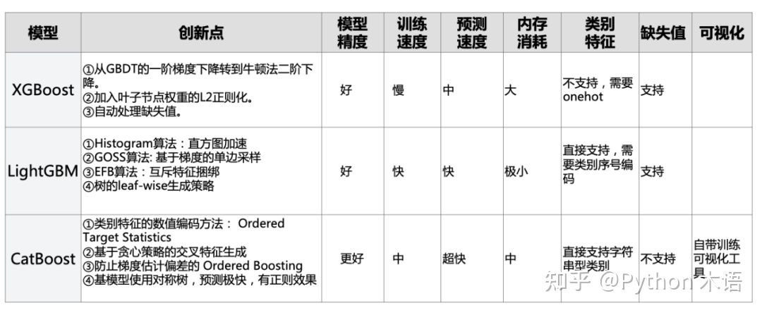
对距离不敏感的算法
对样本均衡不敏感的算法 | knn\决策树
model pretraining vs meta laerning | 预训练是寻找一个模型在多个任务场景下较好的初始化参数; 元学习是根据不同的子任务的第一步训练loss的梯度来更新meta网络, 关心的是初始化参数未来的潜力 一个参数在当前表现好,但训练后不一定后, 另一个当前不一定好,但训练后可能会达到局部最优 | https://zhuanlan.zhihu.com/p/136975128

一句话讲算法 | 树类模型是基于特征空间划分的模型,catboost就是把树模型串起来,每个模型学习的就是前一个模型的预测误差 例如根据城市猜房价,我猜3次,每次报完价,您告诉我误差,经过3次后,我猜对了价格. 城市就是我们的特征空间,根据城市去猜房价,然后根据误差,来调整报价

kaggle-eda到模型选择流程 | https://www.kaggle.com/code/vbmokin/heart-disease-automatic-adveda-fe-20-models?scriptVersionId=52852706
各项比赛优秀案例、 建模流程示例!!! | https://www.kaggle.com/code/vbmokin/data-science-for-tabular-data-advanced-techniques/notebook
ml\dl在宽表数据的表现对比 TabNet | https://www.kaggle.com/code/kyosukemorita/deep-learning-vs-gbdt-model-on-tabular-data/notebook

逻辑回归与gbm算法对比 | 逻辑回归是线性分类器。决策边界是线性的，通常适于处理线性问题。 如果要捕捉非线性关系，就需要复杂的特征工程，来增强模型的表达能力。 GBDT是由多棵决策树组成，最终结果是所有树的结论累加而成。 能够发现许多有区分性的特征，更细地划分特征空间。可以处理线性和非线性数据

效果评估
 | 用途 | 思想 | 特点 | 使用技巧
交叉验证 | 寻找一个最优的参数集、对模型进行性能评估 |  |  | 当数据量足够时,直接留出数据做交叉
k折交叉验证 | 对模型进行性能评估、寻找一个最优的参数集、 | 在数据限制下,制造多份不重复的建模数据集 | 无重复(测试集)抽样 | 数据集小,增大k值,用于训练样本更多, 实际使用时,可以先对样本进行划分训练、验证,然后在训练集上进行k,然后把每折的模型再跑一遍验证集. 目的:k折的测试集不唯一,结果存在偏差,单独划分的验证固定,且可以再根据验证集和k折的测试集效果一起看
留一法 | 对模型进行性能评估、寻找一个最优的参数集、 | k折的特例,仅留1个样本用于测试,数据很少时

评估指标 | 定义 | 特点 | 优点 | 缺点
auc | ROC空间将伪阳性率（FPR）定义为 X 轴，真阳性率（TPR）定义为 Y 轴 TPR：在所有实际为阳性的样本中，被正确地判断为阳性之比率。 FPR：在所有实际为阴性的样本中，被错误地判断为阳性之比率。 | 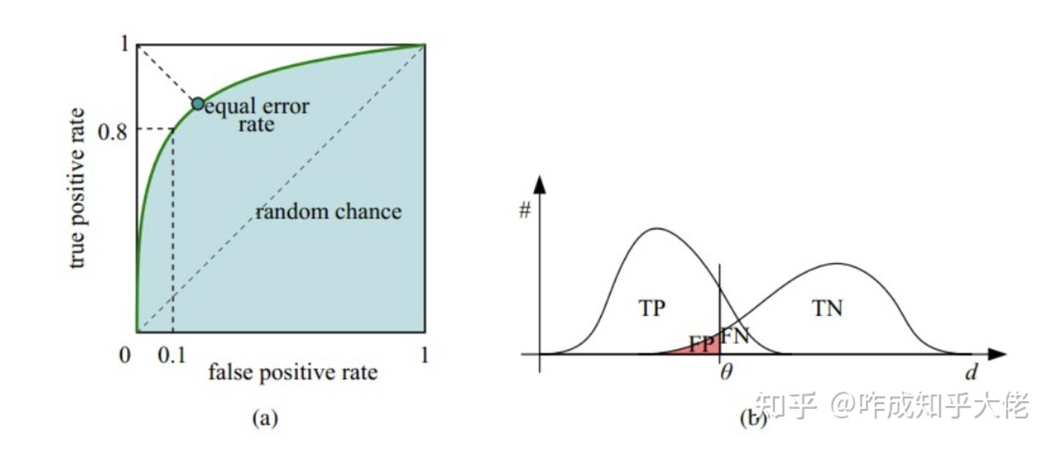 | * AUC衡量的是一种排序能力，因此特别适合排序类业务； * AUC对正负样本均衡并不敏感，在样本不均衡的情况下，也可以做出合理的评估。 * 其他指标比如precision，recall，F1，根据区分正负样本阈值的变化会有不同的结果，而AUC不需要手动设定阈值，是一种整体上的衡量方法。 | AUC只关注正负样本之间的排序,无法反应召回率、精确率等在实际业务中经常关心的指标 例如风控行业,正负样本比例差异极大,95%的auc也可能不到1%的准确率

 | https://zhuanlan.zhihu.com/p/66890032
 | 评价模型的标准和训练模型时最优化的目标函数是可以完全不一样的。
回归: |  | 缺点
MSE | 均方误差 | 与待预测值的量纲不一致,为其平方(受异常点干扰
RMSE | 均方根误差 | 量纲统一(受异常点干扰
MAE | 平均绝对误差(绝对值无法求导,不能用于目标函数,仅评估使用)
MAPE | 平均绝对百分比误差 | 对样本误差归一化,避免异常值影响

RMSE vs MAE | 量纲相同, RMSE先对误差进行平方的累加后再开方，放大了较大误差之间的差距。MAE反应的就是真实误差 衡量中使RMSE的值越小其意义越大，因为它的值能反映其最大误差也是比较小的。
对于上述的衡量方法，都存在的问题在于，没有一个上下限，比如我们使用auc，其上限为1
r方(R Squared) | 1 - ourModelError / baselineModelError = 我们模型拟合住的部分 |  | R方将回归结果归约到了0~1间

Sheet4
